Defectos
ID | Referencia Issue(s) | Fecha de informe | Entorno | Título / Nombre | Descripción | Resultado actual | Resultado esperado | Pasos para reproducción | Estado | Prioridad | Severidad | Evidencia | Reportado Por | Asignado A | Fecha cierre | Comentarios

D-0001 | #10 | 2022-11-22 | Desarrollo | Registro nuevo usuario | No se puede registrar un nuevo usuario e ingresar al login con las mismas credenciales | Se puede registrar un nuevo usuario pero al ingresar con las credenciales al login no funciona | Completar las datos, que me notifique con un mensaje de status y poder iniciar sesion con el usuario creado. | Ingresar a http://localhost:3000/ sin estar logeado | VERIFICADO | ALTA | ALTA |  | Tomas | Mayra | 2022-11-23 | No sé puede crear el usuario y logearse con las mismas credenciales
 |  |  |  |  |  |  |  | Hacer click en el boton Crear cuenta
 |  |  |  |  |  |  |  | Ingresar Juan en el input Nombre
 |  |  |  |  |  |  |  | Ingresar Perez en el input Apellido
 |  |  |  |  |  |  |  | Ingresar jperez@gmail.com en el input Correo electrónico
 |  |  |  |  |  |  |  | Ingresar 123456 en el input Contraseña
 |  |  |  |  |  |  |  | Ingresar 123456 en el input Confirmar contraseña
 |  |  |  |  |  |  |  | Hacer click en el boton Crear cuenta
D-0002 | #7 | 2022-11-22 | Desarrollo | Bloque Listado | Adjuntar en la descripción el botón que diga "Ver más". | El botón no dice "Visitar", no concuerda con diseño de la app de Figma | El botón de cada producto debe decir "Ver más" | Ingresar a http://localhost:3000/ sin estar logeado | EN ESPERA DE VERIFICACIÓN | MEDIA | MEDIA | 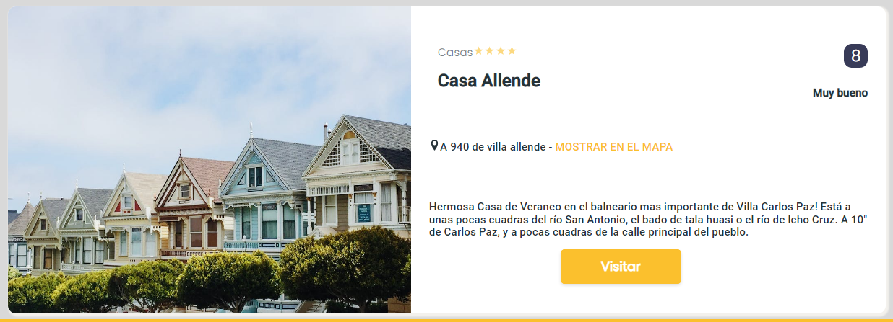 | Erika | Mayra |  | El botón debe decir "Ver más"
 |  |  |  |  |  |  |  | Ver en las cards recomendaciones el botón "ver más"
D-0003 | #8 | 2022-11-22 | Desarrollo | Bloque Categorias | Respertar efectos visuales tales como sombras en las cards. | Efecto visual no es muy visible con respecto a las sombras en las cards | El efecto visual es visible en las cards | Ingresar a http://localhost:3000/ sin estar logeado | VERIFICADO | BAJA | BAJA | 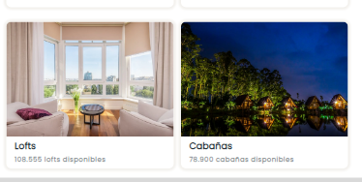 | Erika | Mayra | 2022-11-09
 |  |  |  |  |  |  |  | Ver en las cards el efecto visual de las sombras
D-0004 | #1 | 2022-11-22 | Desarrollo | Header | Correcta visualización del logotipo y el lema en el bloque header | No sé ve el lema de la empresa al lado del logo | El lema debe ir al lado del logo de la empresa respetando el diseño de la app en Figma | Ingresar a http://localhost:3000/ sin estar logeado | VERIFICADO | BAJA | BAJA |  | Tomas | Mayra |  | Lema de la empresa es opcional (se decide no colocar).
 |  |  |  |  |  |  |  | Visualizar el bloque header
D-0005 | #7 | 2022-11-22 | Desarrollo | Bloque de recomendaciones | Superposición con el bloque categorias en vista Desktop | Los bloques deben verse con un margen de separación entre ellos | Se observa el bloque de categorias superpuesto en el margen inferior con el bloque de recomendaciones | Ingresar a http://localhost:3000/ sin estar logeado | VERIFICADO | BAJA | BAJA |  | Tomas | Mayra | 2022-11-02
 |  |  |  |  |  |  |  | Visualizar el bloque recomendaciones
D-0006 | #6 | 2022-11-22 | Desarrollo | Calendario | El calendario se visualiza doble en la vista Mobile | Se observa el calendario alargado provocando un desacomodo en el uso del mismo | Al desplegar el calendario debe mostrarse de forma simple (un solo mes) en la vista Mobile | Ingresar a http://localhost:3000/ sin estar logeado | ASIGNADO | ALTA | MEDIA |  | Tomas | Enrique
 |  |  |  |  |  |  |  | Setear la vista para un dispositivo mobile desde las DevTools
 |  |  |  |  |  |  |  | Clickear en el input "Check in - Check out" del buscador
D-0007 | #6 | 2022-11-22 | Desarrollo | Calendario | Falta el botón "Aplicar" para poder seleccionar un rango de fechas | El botón "Aplicar" no sé observa en el calendario para setear la fecha | Al abrir el calendario del bloque buscador el usuario debe poder setear un rango de fechas, para esto se provee un botón "Aplicar" | Ingresar a http://localhost:3000/ sin estar logeado | CORREGIDO | ALTA | ALTA |  | Tomas | Enrique | 2022-11-09
 |  |  |  |  |  |  |  | Clickear en el input "Check in - Check out" del búscador
D-0008 | #40 | 2022-11-22 | Desarrollo | Calendario | No es posible seleccionar una ciudad en el bloque búscador | No se puede elegir una ciudad | Al hacer click en "A donde vamos?" el usuario debe poder elegir una ciudad | Ingresar a http://localhost:3000/ sin estar logeado | CORREGIDO | MEDIA | MEDIA |  | Tomas | Enrique | 2022-11-09
 |  |  |  |  |  |  |  | Clickear en el input "A donde vamos?" del buscador
 |  |  |  |  |  |  |  | Seleccionar una ciudad
D-0009 | #1 | 2022-11-22 | Desarrollo | Menu hamburguesa | En la vista mobile al presionar el menu hamburguesa de debe visualizar un menu de página completa con las opciones correspondientes según el Figma | El menú no cumple con el diseño | Visualizar el menú de forma correcta de acuerdo al diseño de Figma | Ingresar a http://localhost:3000/ sin estar logeado | CORREGIDO | BAJA | BAJA |  | Tomas | Mayra | 2022-11-09
 |  |  |  |  |  |  |  | Setear la vista para un dispositivo mobile desde las DevTools
 |  |  |  |  |  |  |  | Clickear el menú hambuerguesa
D-0010 | #8 | 2022-11-22 | Desarrollo | Bloque categorias | En la vista mobile las cards de categorias no se visualizan de forma correcta, el texto sobresale por fuera de la card | El texto sobresale por fuera de las cards de categorias en la vista mobile. Las categorias deben acomodarse para verse de a una por fila | Visualizar las card de acuerdo al diseño de Figma (una por fila) | Ingresar a http://localhost:3000/ sin estar logeado | CORREGIDO | BAJA | BAJA |  | Tomas | Mayra | 2022-11-02
 |  |  |  |  |  |  |  | Setear la vista para un dispositivo mobile desde las DevTools
 |  |  |  |  |  |  |  | Visualizar el bloque categorias
D-0011 | #1 | 2022-11-22 | Desarrollo | Listado de recomendaciones | En la vista mobile los textos se encuentran desalineados | El texto de ubicación se encuentra desalineado con los demás | Ver los texto alineados a la izquierda respetando el diseño de Figma | Ingresar a http://localhost:3000/ sin estar logeado | CORREGIDO | BAJA | BAJA |  | Tomas | Mayra | 2022-11-02
 |  |  |  |  |  |  |  | Setear la vista para un dispositivo mobile desde las DevTools
 |  |  |  |  |  |  |  | Visualizar el bloque de recomendaciones
D-0012 | #1 | 2022-11-22 | Desarrollo | Listado de recomendaciones | En la vista tablet se encontran algunas textos por fuera de las cards | Los textos se encontran desajustados | Ver los textos alineados y dentro de sus cards, según el diseño de Figma | Ingresar a http://localhost:3000/ sin estar logeado | CORREGIDO | BAJA | BAJA |  | Tomas | Mayra | 2022-11-09
 |  |  |  |  |  |  |  | Setear la vista para un dispositivo tablet desde las DevTools
 |  |  |  |  |  |  |  | Visualizar el bloque de recomendaciones
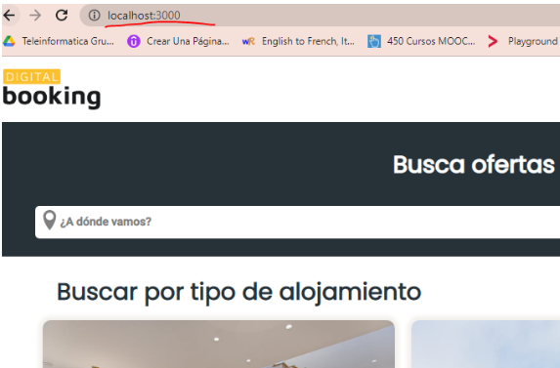
D-0013 | #20 | 2022-11-22 | Desarrollo | URLs amigables | Poder visualizar la barra de direcciones e identificar que es la ruta de la página de Inicio | No hay ruta en la barra de direcciones que identifique el inicio de la página (/home) | Mostrar en la barra de direcciones el identificador del inicio de la página /home | Ingresar a http://localhost:3000/ | ASIGNADO | MEDIA | MEDIA |  | Erika | Mayra
 |  |  |  |  |  |  |  | Identificar la ruta de la página de inicio /home

D-0014 | #44 | 2022-11-22 | Desarrollo | Incluir calendario de reservas y botón para acceder | El calendario solo debe permitir navegar entre distintos meses (su única finalidad es la visualización de disponibilidad), que indique tanto fechas disponibles como no disponibles. | No sé visualiza la disponibilidad y no disponibilidad para realizar la reserva en el calendario y los botones no respetan el diseño de la app en Figma | Ver la funcionalidad de disponibilidad en el calendario de reservas y los botones a los lados del calendario respetando el diseño de la app en Figma. | Ingresar a http://localhost:3000/ sin estar logeado | CORREGIDO | MEDIA | BAJA | 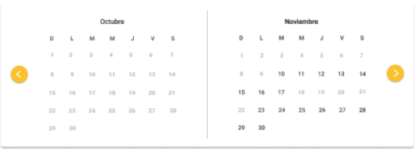 | Erika | Enrique | 2022-11-24
 |  |  |  |  |  |  |  | Hacer click en el input con la leyenda "¿A donde vamos?"
 |  |  |  |  |  |  |  | Hacer click en el input con la leyenda "Check in - Check out"
 |  |  |  |  |  |  |  | Hacer click en el botón "Buscar"
 |  |  |  |  |  |  |  | Hacer clic en el botón "Visitar" de un producto de la categoría
 |  |  |  |  |  |  |  | Visualizar calendario de reservas
 |  |  |  |  |  |  |  | Seleccionar fechas y mes dentro del calendario para reservar
 |  |  |  |  |  |  |  | Hacer click en botón "Iniciar reserva"
D-0015 | #10 | 2022-11-22 | Desarrollo | Crear cuenta con datos NO válidos | Realizar la creación de una nueva cuenta con password NO permitido. | No aparecen los dos input de validación de password de color rojo cuando hay error, solamente el primero se pinta de rojo, al tener menos de 5 caracteres en el password, el segundo input no cambia de color informando el error | Los dos inputs de password deben informar al usuario del error al cambiar de color a rojo | Ingresar a http://localhost:3000/ sin estar logeado | ASIGNADO | MEDIA | BAJA |  | Erika | Mayra
 |  |  |  |  |  |  |  | Hacer click en el boton Crear cuenta
 |  |  |  |  |  |  |  | Ingresar Maria en el input Nombre
 |  |  |  |  |  |  |  | Ingresar Rodriguez en el input Apellido
 |  |  |  |  |  |  |  | Ingresar mrodriguez@gmail.com en el input Correo electrónico
 |  |  |  |  |  |  |  | Ingresar 12345 en el input Contraseña
 |  |  |  |  |  |  |  | Ingresar 12345 en el input Confirmar contraseña
 |  |  |  |  |  |  |  | Hacer click en el boton Crear cuenta
D-0016 | #10 | 2022-11-22 | Desarrollo | Login - Input Correo electronico | Validar que el Input Correo electronico NO admita el ingreso de un email NO registrado | Marca error en la credencial de contraseña y no muestra que se esta validando que el correo ingresado no existe, no se pinta el input de email de rojo y tampoco dice "El correo electronico ingresado no sé encuentra registrado" | Mostrar validación del email "El correo electronico ingresado no sé encuentra registrado, cambiando de color a rojo el input. | Ingresar a http://localhost:3000/ sin estar logeado | ASIGNADO | MEDIA | ALTA |  | Erika | Mayra
 |  |  |  |  |  |  |  | Ingresar xxxx@uolsinectis.com
D-0017 | #10 | 2022-11-22 | Desarrollo | Crear cuenta - input nombre e input apellido | Validar que el Input Nombre/Apellido admite solo el ingreso de letras | No devuelve error al ingresar error en nombre de usuario Juan1234, acepta números cuando solo debería aceptar texto, tampoco pinta el input de rojo y no aparece mensaje de validación. Aún así si el email, el password y la confirmación del password esta bien aunque el nombre/apellido este mal me crea la cuenta. | Validar que el input de nombre/apellido solo reciba texto y cambiar de color en caso de haber error además de mostrar el mensaje "Este campo solo admite texto". No crear la cuenta hasta que los datos sean correctamente ingresados. | Ingresar a http://localhost:3000/ sin estar logeado | ASIGNADO | MEDIA | 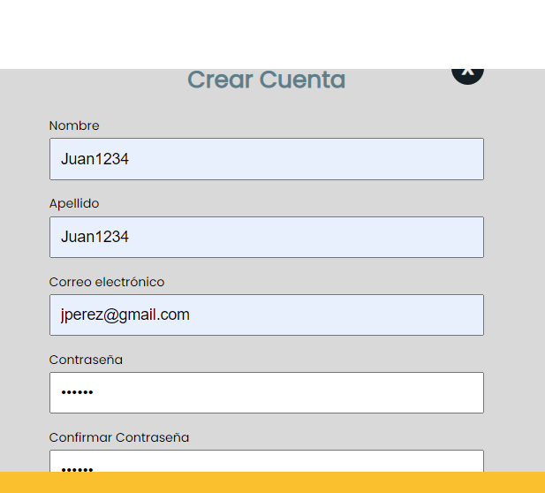 BAJA | 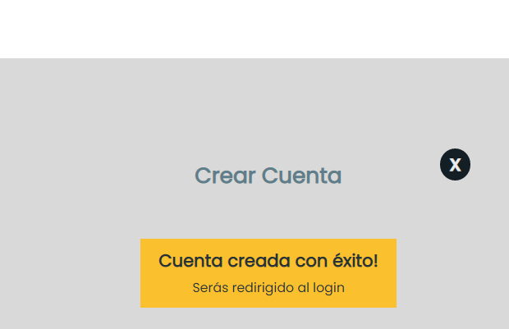 | Erika | Mayra
 |  |  |  |  |  |  |  | Hacer click en el boton Crear cuenta
 |  |  |  |  |  |  |  | Ingresar Juan1234 en el input Nombre / Ingresar Juan1234 en el input Apellido
D-0018 | #9 | 2022-11-22 | Desarrollo | Formulario de Login | Desde el formulario de login debe darle la posibilidad al usuario de poder redirigirse a la página de registro desde un link | No se ve en Desktop la opción pero si es visible en tablet y mobile | Visualizar la opción de redirección a "¿No tienes una cuenta? registrate", en formato desktop | Ingresar a http://localhost:3000/ sin estar logeado | CORREGIDO | MEDIA | ALTA |  | Erika | Mayra | 09/11/2022
 |  |  |  |  |  |  |  | Hacer click en el boton Iniciar sesión
 |  |  |  |  |  |  |  | Hacer click en el http://localhost:3000/ Registrarse
D-0019 | #9 | 2022-11-22 | Desarrollo | Formulario de Registro | Desde el formulario de registro debe darle la posibilidad al usuario de poder reedirigirse a la pagina de login desde un link | Dar posibilidad al usuario de pasar a inicio de sesión, aparece entre cortado el heigth de la página | Mostrar en el formulario de registro el link de redirección al login "¿Ya tienes una cuenta?, inicia sesión. | Ingresar a http://localhost:3000/ sin estar logeado | CORREGIDO | MEDIA | ALTA |  | Erika | Mayra | 09/11/2022
 |  |  |  |  |  |  |  | Hacer click en el boton Crear cuenta
 |  |  |  |  |  |  |  | Hacer click en el http://localhost:3000/ Iniciar sesión
D-0020 | #67 | 2022-11-24 | Desarrollo | Formulario de Reserva | Cuando el usuario cierra sesión quedan guardados sus datos en los input del formulario de reserva | Cuando el usuario cierra sesión y se encuentra en el formulario de reservas del producto, desaparecen las credenciales del usuario del Header y aparecen los botones Crear cuenta e Iniciar sesión pero no sé borran los datos del usuario de los input del formulario de reserva | Si el usuario cierra sesión estando en el formulario de reservas, se deben borrar las credenciales del Header y los datos de contacto de los inputs del formulario | Ingresar a http://localhost:3000/ sin estar logeado | ASIGNADO | MEDIA | ALTA |  | Erika | Mayra
 |  |  |  |  |  |  |  | Hacer click en el boton Iniciar sesión
 |  |  |  |  |  |  |  | Ingresar jperez@gmail.com en el input Correo electrónico
 |  |  |  |  |  |  |  | Ingresar 123456 en el input Contraseña
 |  |  |  |  |  |  |  | Escoger en el búscador "A donde vamos"
 |  |  |  |  |  |  |  | Escoger fecha check in - check out
 |  |  |  |  |  |  |  | Hacer click en el botón "Buscar"
 |  |  |  |  |  |  |  | Seleccionar producto botón "Ver más"
 |  |  |  |  |  |  |  | Mostrar en el Calendario del producto fechas disponibles
 |  |  |  |  |  |  |  | Hacer click en botón "Iniciar reserva"
 |  |  |  |  |  |  |  | Completar los datos personales
 |  |  |  |  |  |  |  | Seleccionar fechas dentro del calendario para reservar
 |  |  |  |  |  |  |  | Seleccionar la hora requerida según la leyenda "indicá tu horario estimado de llegada"
 |  |  |  |  |  |  |  | Ver detalles de la reserva del producto
 |  |  |  |  |  |  |  | Hacer click "X" Cerrar sesión usuario en el Header
 |  |  |  |  |  |  |  | Visualizar los botones de Crear cuenta e iniciar sesión junto a los datos del usuario en los inputs del formulario
D-0021 | #67 | 2022-11-24 | Desarrollo | Formulario de Reserva | Demora en cargar el formulario de reservas del producto | Al hacer click sobre el botón "Iniciar reserva" de la página del producto se redirige a la página de reservas, se demora en cargar el formulario de reserva del producto | Una vez redirigido a la página de reservas con la funcionalidad del botón "Iniciar reserva" de productos, debe aparecer el formulario sin demora | Ingresar a http://localhost:3000/ sin estar logeado | ASIGNADO | MEDIA | ALTA |  | Erika | Enrique
 |  |  |  |  |  |  |  | Hacer click en el boton Iniciar sesión
 |  |  |  |  |  |  |  | Ingresar jperez@gmail.com en el input Correo electrónico
 |  |  |  |  |  |  |  | Ingresar 123456 en el input Contraseña
 |  |  |  |  |  |  |  | Escoger en el búscador "A donde vamos"
 |  |  |  |  |  |  |  | Escoger fecha check in - check out
 |  |  |  |  |  |  |  | Hacer click en el botón "Buscar"
 |  |  |  |  |  |  |  | Seleccionar producto botón "Ver más"
 |  |  |  |  |  |  |  | Mostrar en el Calendario del producto fechas disponibles
 |  |  |  |  |  |  |  | Hacer click en botón "Iniciar reserva"
 |  |  |  |  |  |  |  | Visualizar el formulario de reserva para completar los datos y continuar con el proceso de reserva
D-0022 | #1 y #6 | 2022-11-24 | Desarrollo | Calendario buscador - Responsive tablet | El calendario al desplegarse se sale de su formato, dañando el estilo del mismo con respecto a diseño de la app | En responsive tablet al hacer click sobre el calendario del búscador "Check in - Check out" se despliega el calendario con un estilo corrido | En responsive tablet al hacer click sobre el calendario del búscador "Check in - Check out" se despliega el calendario mostrando mes a mes (2 meses simultanemente), el botón aplicar. Respetando el diseño de la app. | Ingresar a http://localhost:3000/ sin estar logeado | ASIGNADO | MEDIA | ALTA |  | Erika | Enrique
 |  |  |  |  |  |  |  | Ingresar formato responsive tablet Air
 |  |  |  |  |  |  |  | Escoger fecha check in - check out
 |  |  |  |  |  |  |  | Visualizar el formato del calendario respetando diseño de la app
 |  |  |  |  |  |  |  | Escoger fecha check in - check out
 |  |  |  |  |  |  |  | Hacer click en el botón "Buscar"
D-0023 | #68 | 2022-11-24 | Desarrollo | Reserva exitosa sin usuario logueado | Se puede realizar una reserva exitosa de un producto sin estar logueado | Se realiza una reserva exitosa de un producto sin estar logueado | Solo se pueden realizar reservas cuando existe un usuario autenticado y que completa los datos requeridos en el formulario de reservas | Ingresar a http://localhost:3000/ sin estar logeado | ASIGNADO | ALTA | ALTA |  | Erika | Javier
 |  |  |  |  |  |  |  | Hacer click en el boton Iniciar sesión
 |  |  |  |  |  |  |  | Escoger en el búscador "A donde vamos"
 |  |  |  |  |  |  |  | Escoger fecha check in - check out
 |  |  |  |  |  |  |  | Hacer click en el botón "Buscar"
 |  |  |  |  |  |  |  | Seleccionar producto botón "Ver más"
 |  |  |  |  |  |  |  | Mostrar en el Calendario del producto fechas disponibles
 |  |  |  |  |  |  |  | Hacer click en botón "Iniciar reserva"
 |  |  |  |  |  |  |  | Redirigir al formulario de reserva del producto
 |  |  |  |  |  |  |  | Visualizar los datos del usuario y completar los input faltantes con datos validos
 |  |  |  |  |  |  |  | Visualizar disponibilidad y no disponibilidad en fechas del producto
 |  |  |  |  |  |  |  | Escoger la fecha de Check in de acuerdo a la disponibilidad del producto
 |  |  |  |  |  |  |  | Visualizar los detalles de la reserva (fotos, ubicación, puntaje, check in, check out) al lado derecho de la página de reservas
 |  |  |  |  |  |  |  | Realizar la confirmación de la reserva del producto a través del bóton
 |  |  |  |  |  |  |  | Visualizar la confirmación de la reserva con la leyenda "¡Muchas Gracias" Su reserva se ha realizado con éxito
 |  |  |  |  |  |  |  | Visualizar redirección a una página que muestre un mensaje de "reserva exitosa".
D-0024 | #70 | 2022-11-24 | Desarrollo | Template de reserva exitosa | El template resposive tablet no cumple con los requerimientos de estilos | No respeta el formato del template responsive de acuerdo al diseño de la página, muestra cortado el diseño y el mensaje de reserva exitosa | Visualizar en el template responsive (header , footer, logo de la empresa, avatar y nombre de usuario en el header) el mensaje de confirmación "Reserva exitosa" | Ingresar a http://localhost:3000/ sin estar logeado | ASIGNADO | ALTA | ALTA |  | Erika | Enrique
 |  |  |  |  |  |  |  | Ingresar formato responsive tablet Air
 |  |  |  |  |  |  |  | Ingresar jperez@gmail.com en el input Correo electrónico
 |  |  |  |  |  |  |  | Ingresar 123456 en el input Contraseña
 |  |  |  |  |  |  |  | Escoger en el búscador "A donde vamos"
 |  |  |  |  |  |  |  | Escoger fecha check in - check out
 |  |  |  |  |  |  |  | Hacer click en el botón "Buscar"
 |  |  |  |  |  |  |  | Seleccionar producto botón "Ver más"
 |  |  |  |  |  |  |  | Mostrar en el Calendario del producto fechas disponibles
 |  |  |  |  |  |  |  | Hacer click en botón "Iniciar reserva"
 |  |  |  |  |  |  |  | Visualizar los datos del usuario y completar los input faltantes con datos validos
 |  |  |  |  |  |  |  | Visualizar disponibilidad y no disponibilidad en fechas del producto
 |  |  |  |  |  |  |  | Escoger la fecha de Check in de acuerdo a la disponibilidad del producto
 |  |  |  |  |  |  |  | Visualizar los detalles de la reserva (fotos, ubicación, puntaje, check in, check out) al lado derecho de la página de reservas
 |  |  |  |  |  |  |  | Realizar la confirmación de la reserva del producto a través del bóton
 |  |  |  |  |  |  |  | Visualizar la confirmación de la reserva con la leyenda "¡Muchas Gracias" Su reserva se ha realizado con éxito
 |  |  |  |  |  |  |  | Visualizar redirección a una página que muestre un mensaje de "reserva exitosa".
 |  |  |  |  |  |  |  | Visualizar en la URL la ruta /producto/:id/reserva
D-0025 | #44 | 2022-11-24 | Desarrollo | Calendario fechas disponibles - template Producto | El calendario de producto en formato responsive tablet no respeta el diseño de acuerdo al figma | El calendario está corrido respecto al diseño de la app y no aparece el texto junto al botón "Iniciar reserva" | Visualizar el calendario con el diseño establecido para formato responsive tablet y el texto debajo del calendario con el botón "Iniciar reserva" | Ingresar a http://localhost:3000/ sin estar logeado | ASIGNADO | MEDIA | ALTA |  | Erika | Enrique
 |  |  |  |  |  |  |  | Ingresar formato responsive tablet Air
 |  |  |  |  |  |  |  | Ingresar jperez@gmail.com en el input Correo electrónico
 |  |  |  |  |  |  |  | Ingresar 123456 en el input Contraseña
 |  |  |  |  |  |  |  | Escoger en el búscador "A donde vamos"
 |  |  |  |  |  |  |  | Escoger fecha check in - check out
 |  |  |  |  |  |  |  | Hacer click en el botón "Buscar"
 |  |  |  |  |  |  |  | Seleccionar producto botón "Ver más"
 |  |  |  |  |  |  |  | Mostrar el Calendario del producto fechas disponibles con diseño
 |  |  |  |  |  |  |  | Visualizar texto debajo del calendario y el botón "Iniciar reserva"
D-0026 | #66 | 2022-11-24 | Desarrollo | Template reservas responsive | No respeta los estilos del template responsive en tablet la página de reservas | Se ven corridos los estilos del formulario de reservas, calendario de reservas y detalle de reserva. Incluyendo el template general de la página. | El template resposive tablet cumple con el diseño y estilo de la app | Ingresar a http://localhost:3000/ sin estar logeado | ASIGNADO | MEDIA | MEDIA | 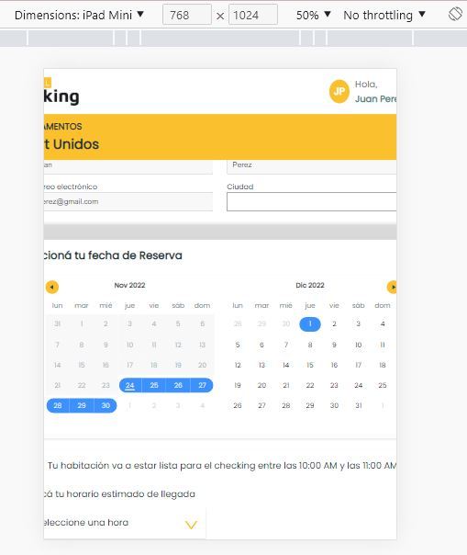 | Erika | Mayra
 |  |  |  |  |  |  |  | Ingresar formato responsive tablet Air y tablet Mini
 |  |  |  |  |  |  |  | Ingresar jperez@gmail.com en el input Correo electrónico
 |  |  |  |  |  |  |  | Ingresar 123456 en el input Contraseña
 |  |  |  |  |  |  |  | Escoger en el búscador "A donde vamos"
 |  |  |  |  |  |  |  | Escoger fecha check in - check out
 |  |  |  |  |  |  |  | Hacer click en el botón "Buscar"
 |  |  |  |  |  |  |  | Seleccionar producto botón "Ver más"
 |  |  |  |  |  |  |  | Mostrar en el Calendario del producto fechas disponibles
 |  |  |  |  |  |  |  | Hacer click en botón "Iniciar reserva"
 |  |  |  |  |  |  |  | Visualizar los datos del usuario y completar los inputs faltantes con datos validos
 |  |  |  |  |  |  |  | Visualizar disponibilidad y no disponibilidad en fechas del producto
 |  |  |  |  |  |  |  | Visualizar el formato de la hora de llegada (Check in)
 |  |  |  |  |  |  |  | Visualizar los detalles de la reserva (fotos, ubicación, puntaje, check in, check out) al lado derecho de la página de reservas
 |  |  |  |  |  |  |  | Visualizar el botón de confirmación de la reserva del producto
D-0027 |  |  | Desarrollo |  |  |  |  |  | NUEVO | BAJA | BAJA |  | Tomas | Mayra

